PTC OOS
日期 | 機台 | RECIPE | PTC OOS | TEST RUN PTC | 機台處理說明 | 產品PE or KLA check | M/W狀態 | 備註 | Run數
2025-01-09 | LP-T1 | T06 | C6=69 | PTC=0/1/4 | 1.check quartz/pedestal cover/boat normal, 2.check boat無刮管/vent氣聲ok,check c8 transfer ok 3.replace boat d/w ok,test run ok | 24533140 Def%: 0.34~1.57% 24533360 Def : 0.06~3.76% Leica OM check #05 L/R-Key by PTC issue | 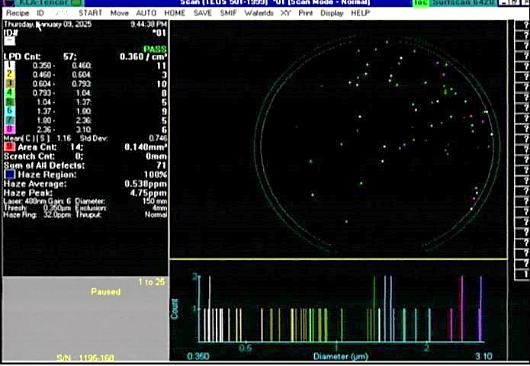 |  | 3.00
2025-02-01 | LP-T3 | T05 | C1=79 | PTC=64/0/0 | 1.,BOAT ROTATE 無刮管,VENT氣聲正常 2.TEST RUN T05 PTC=64/0/0 C1 OOS 3.CLEAN ROBOT 底下圓盤、ROLLOR、 PEDESTAL、M/W BOX、CAS STAGE OK 4.retest run T05 C1/C4/C6 ptc:15/3/0 | 24511710 defect rate: 0.43~1.44% OM check #14 by under layer defocus 24521210 Def%: 0.94~1.72% | 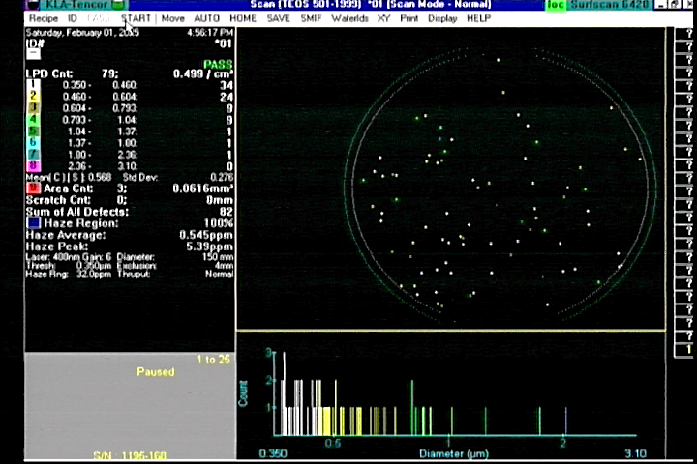 |  | 12.8

PTC OOS Rate
LP-TEOS | 23Y | 24Y | 25Y |  | Q1 | Q2 | Q3 | Q4 |  | 1M | 2M | 3M | 4M | 5M | 6M | 7M | 8M | 9M | 10M | 11M | 12M
OOS rate | 0.08% | 0.15% | 0.25% |  | 0.25% |  |  |  |  | 0.13%
Spec (%) | 0.20% | 0.20% | 0.20% | 0.20% | 0.20% | 0.20% | 0.20% | 0.20% | 0.20% | 0.20% | 0.20% | 0.20% | 0.20% | 0.20% | 0.20% | 0.20% | 0.20% | 0.20% | 0.20% | 0.20% | 0.20%
LP-T RUN次
 | LP-T1 | LP-T2 | LP-T3 | LP-T4 | LP-T5 | LP-T6 | LP-T8
 | 118 | 117 | 131 | 111 | 125 | 136 | 64
 | 124 | 126 | 132 | 141 | 142 | 146 | 70
 | 112 | 121 | 132 | 126 | 133 | 125 | 39
 | 112 | 121 | 132 | 126 | 133 | 125 | 39
 | 0 | 0 | 0 | 0 | 0 | 0 | 0
 | 0 | 0 | 0 | 0 | 0 | 0 | 0
 | 0 | 0 | 0 | 0 | 0 | 0 | 0
 | 112 | 121 | 132 | 126 | 133 | 125 | 39
機台 | 23Y | 24Y | 25Y |  | Q1 | Q2 | Q3 | Q4 |  | 1M | 2M | 3M | 4M | 5M | 6M | 7M | 8M | 9M | 10M | 11M | 12M
LP-T1 | 118 | 124 | 112 |  | 112 |  |  |  |  | 112
LP-T2 | 117 | 126 | 121 |  | 121 |  |  |  |  | 121
LP-T3 | 131 | 132 | 132 |  | 132 |  |  |  |  | 132
LP-T4 | 111 | 141 | 126 |  | 126 |  |  |  |  | 126
LP-T5 | 125 | 142 | 133 |  | 133 |  |  |  |  | 133
LP-T6 | 136 | 146 | 125 |  | 125 |  |  |  |  | 125
LP-T8 | 64 | 70 | 39 |  | 39 |  |  |  |  | 39
Run 數 | 801 | 881 | 788 |  | 788 |  |  |  |  | 788

機台 | 23Y | 24Y | 25Y |  | Q1 | Q2 | Q3 | Q4 |  | 1 | 2 | 3 | 4 | 5 | 6 | 7 | 8 | 9 | 10 | 11 | 12
LP-T1 | 1 | 6 | 1 |  | 1 |  |  |  |  | 1
LP-T2 |  | 1
LP-T3 | 2 |  | 1 |  | 1 |  |  |  |  |  | 1
LP-T4 |  | 4
LP-T5
LP-T6 | 2 | 2
LP-T8 | 1 | 3
PTC 次數 | 7 | 16 | 2 |  | 2 |  |  |  |  | 1 | 1

LP-T PTC OOS Rate
 | Spec (%) | OOS rate
 | 0.20% | 0.08%
 | 0.20% | 0.15%
 | 0.20% | 0.25%
 | 0.20%
 | 0.20% | 0.25%
 | 0.20%
 | 0.20%
 | 0.20%
 | 0.20%
 | 0.20% | 0.13%
 | 0.20%
 | 0.20%
 | 0.20%
 | 0.20%
 | 0.20%
 | 0.20%
 | 0.20%
 | 0.20%
 | 0.20%
 | 0.20%
 | 0.20%
LP-T PTC OOS 次數
 | LP-T8 | LP-T6 | LP-T5 | LP-T4 | LP-T3 | LP-T2 | LP-T1 | PTC 次數 | Run 數
 | 1 | 2 |  |  | 2 |  | 1 | 7 | 801
 | 3 | 2 |  | 4 |  | 1 | 6 | 16 | 881
 |  |  |  |  | 1 |  | 1 | 2 | 788
 |  |  |  |  | 1 |  | 1 | 2 | 788
 |  |  |  |  |  |  | 1 | 1 | 788
 |  |  |  |  | 1 |  |  | 1

PM PTC OOS Rate
PM PTC fail | 1M | 2M | 3M | 4M | 5M | 6M | 7M | 8M | 9M | 10M | 11M | 12M | Total:
LP-T1 |  |  |  |  |  |  |  |  |  |  |  |  | 0
LP-T2 |  |  |  |  |  |  |  |  |  |  |  |  | 0
LP-T3 |  |  |  |  |  |  |  |  |  |  |  |  | 0
LP-T4 |  |  |  |  |  |  |  |  |  |  |  |  | 0
LP-T5 |  |  |  |  |  |  |  |  |  |  |  |  | 0
LP-T6 |  |  |  |  |  |  |  |  |  |  |  |  | 0
LP-T8 |  |  |  |  |  |  |  |  |  |  |  |  | 0
Test Run PTC OOS | 0 |  |  |  |  |  |  |  |  |  |  |  | 0
PM 次數 | 15 |  |  |  |  |  |  |  |  |  |  |  | 15
PTC OOS rate | 0% |  |  |  |  |  |  |  |  |  |  |  | 0%

LP TEOS PM PTC fail rate
 | LP-T8 | LP-T6 | LP-T5 | LP-T4 | LP-T3 | LP-T2 | LP-T1 | PM 次數 | Test Run PTC OOS | PTC OOS rate
1M |  |  |  |  |  |  |  | 15 | 0 | 0%
2M
3M
4M
5M
6M
7M
8M
9M
10M
11M
12M

PTC OOS RUN 數
LP-TOES PTC O.O.S. RUN 數
 | T8 | T8 | T8 | T6 | T6 | T6 | T5 | T5 | T5 | T4 | T4 | T4
1月
2月
3月
4月
5月
6月
7月
8月
9月
10月
11月
12月
機台 | RUN 數 | 1月 | 2月 | 3月 | 4月 | 5月 | 6月 | 7月 | 8月 | 9月 | 10月 | 11月 | 12月 | 2024Y
T1 | SPM 0~9μ | 1 |  |  |  |  |  |  |  |  |  |  |  | 1
 | SPM 9~18μ |  |  |  |  |  |  |  |  |  |  |  |  | 0
 | BPM 18~27μ |  |  |  |  |  |  |  |  |  |  |  |  | 0
T2 | SPM 0~9μ |  |  |  |  |  |  |  |  |  |  |  |  | 0
 | SPM 9~18μ |  |  |  |  |  |  |  |  |  |  |  |  | 0
 | BPM 18~27μ |  |  |  |  |  |  |  |  |  |  |  |  | 0
T3 | SPM 0~9μ |  |  |  |  |  |  |  |  |  |  |  |  | 0
 | SPM 9~18μ |  | 1 |  |  |  |  |  |  |  |  |  |  | 1
 | BPM 18~27μ |  |  |  |  |  |  |  |  |  |  |  |  | 0
T4 | SPM 0~9μ |  |  |  |  |  |  |  |  |  |  |  |  | 0
 | SPM 9~18μ |  |  |  |  |  |  |  |  |  |  |  |  | 0
 | BPM 18~27μ |  |  |  |  |  |  |  |  |  |  |  |  | 0
T5 | SPM 0~9μ |  |  |  |  |  |  |  |  |  |  |  |  | 0
 | SPM 9~18μ |  |  |  |  |  |  |  |  |  |  |  |  | 0
 | BPM 18~27μ |  |  |  |  |  |  |  |  |  |  |  |  | 0
T6 | SPM 0~9μ |  |  |  |  |  |  |  |  |  |  |  |  | 0
 | SPM 9~18μ |  |  |  |  |  |  |  |  |  |  |  |  | 0
 | BPM 18~27μ |  |  |  |  |  |  |  |  |  |  |  |  | 0
T8 | SPM 0~9μ |  |  |  |  |  |  |  |  |  |  |  |  | 0
 | SPM 9~18μ |  |  |  |  |  |  |  |  |  |  |  |  | 0
 | BPM 18~27μ |  |  |  |  |  |  |  |  |  |  |  |  | 0

PTC OOS 位置別
LP-TOES PTC O.O.S.
 | T8 | T8 | T8 | T6 | T6 | T6 | T5 | T5 | T5 | T4 | T4 | T4
1月
2月
3月
4月
5月
6月
7月
8月
9月
10月
11月
12月
機台 | 位置 | 1月 | 2月 | 3月 | 4月 | 5月 | 6月 | 7月 | 8月 | 9月 | 10月 | 11月 | 12月 | 2024Y
T1 | TOP |  |  |  |  |  |  |  |  |  |  |  |  | 0
 | CEN |  |  |  |  |  |  |  |  |  |  |  |  | 0
 | BOT | 1 |  |  |  |  |  |  |  |  |  |  |  | 1
T2 | TOP |  |  |  |  |  |  |  |  |  |  |  |  | 0
 | CEN |  |  |  |  |  |  |  |  |  |  |  |  | 0
 | BOT |  |  |  |  |  |  |  |  |  |  |  |  | 0
T3 | TOP |  | 1 |  |  |  |  |  |  |  |  |  |  | 1
 | CEN |  |  |  |  |  |  |  |  |  |  |  |  | 0
 | BOT |  |  |  |  |  |  |  |  |  |  |  |  | 0
T4 | TOP |  |  |  |  |  |  |  |  |  |  |  |  | 0
 | CEN |  |  |  |  |  |  |  |  |  |  |  |  | 0
 | BOT |  |  |  |  |  |  |  |  |  |  |  |  | 0
T5 | TOP |  |  |  |  |  |  |  |  |  |  |  |  | 0
 | CEN |  |  |  |  |  |  |  |  |  |  |  |  | 0
 | BOT |  |  |  |  |  |  |  |  |  |  |  |  | 0
T6 | TOP |  |  |  |  |  |  |  |  |  |  |  |  | 0
 | CEN |  |  |  |  |  |  |  |  |  |  |  |  | 0
 | BOT |  |  |  |  |  |  |  |  |  |  |  |  | 0
T8 | TOP |  |  |  |  |  |  |  |  |  |  |  |  | 0
 | CEN |  |  |  |  |  |  |  |  |  |  |  |  | 0
 | BOT |  |  |  |  |  |  |  |  |  |  |  |  | 0

LP-T UT%
 | 2023Y | 2024Y | Q1 | Q2 | Q3 | Q4 | 1M | 2M | 3M | 4M | 5M | 6M | 7M | 8M | 9M | 10M | 11M | 12M
LP-T (UT+LT+OT+FD)% | 90.9% | 92.9% | 92.9% |  |  |  | 92.3% | 93.5%
spec > 90.6% | 90.6% | 90.6% | 90.6% | 90.6% | 90.6% | 90.6% | 90.6% | 90.6% | 90.6% | 90.6% | 90.6% | 90.6% | 90.6% | 90.6% | 90.6% | 90.6% | 90.6% | 90.6%
LP-TEOS (UT+LT+OT+FD)%
 | LP-T (UT+LT+OT+FD)% | spec > 90.6%
2023Y | 90.9% | 90.6%
2024Y | 92.9% | 90.6%
Q1 | 92.9% | 90.6%
Q2 |  | 90.6%
Q3 |  | 90.6%
Q4 |  | 90.6%
1M | 92.3% | 90.6%
2M | 93.5% | 90.6%
3M |  | 90.6%
4M |  | 90.6%
5M |  | 90.6%
6M |  | 90.6%
7M |  | 90.6%
8M |  | 90.6%
9M |  | 90.6%
10M |  | 90.6%
11M |  | 90.6%
12M |  | 90.6%

機台 | 2023Y | 2024Y | Q1 | Q2 | Q3 | Q4 | 1M | 2M | 3M | 4M | 5M | 6M | 7M | 8M | 9M | 10M | 11M | 12M
LP-T1 | 91.6% | 90.0% | 90.0% |  |  |  | 90.4% | 89.4%
LP-T2 | 87.0% | 93.1% | 93.1% |  |  |  | 90.2% | 96.4%
LP-T3 | 91.4% | 93.0% | 93.0% |  |  |  | 95.2% | 90.5%
LP-T4 | 87.0% | 92.3% | 92.3% |  |  |  | 92.5% | 92.2%
LP-T5 | 91.7% | 92.7% | 92.7% |  |  |  | 91.9% | 93.5%
LP-T6 | 94.3% | 94.1% | 94.1% |  |  |  | 93.3% | 94.9%
LP-T8 | 93.0% | 95.0% | 95.0% |  |  |  | 92.6% | 97.5%
LP-T (UT+LT+OT+FD)% | 90.9% | 92.9% | 92.9% |  |  |  | 92.3% | 93.5%

